4.merijums
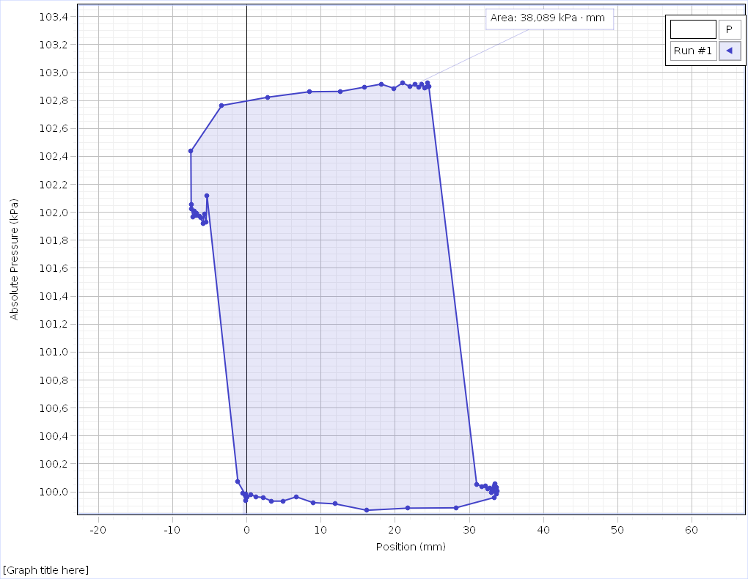
Position (mm) Run #1 | Absolute Pressure (kPa) Run #1 | Temperature (°C) Run #1 | Temperature (°C) Run #1
0,0000 | 99,936 | 74,01 | 4,8
-0,0375 | 99,978 | 74,02 | 4,7
-0,0375 | 99,951 | 74,06 | 4,7
-0,0375 | 99,947 | 74,08 | 4,7
-0,0750 | 99,949 | 74,12 | 4,7
-0,0750 | 99,969 | 74,12 | 4,6
-0,0750 | 99,958 | 74,13 | 4,6
-0,1125 | 99,962 | 74,12 | 4,6
-0,1125 | 99,962 | 74,11 | 4,6
-0,1125 | 99,991 | 74,08 | 4,6
-0,1500 | 99,967 | 74,03 | 4,6
-0,1500 | 99,949 | 73,99 | 4,6
-0,1500 | 99,916 | 73,95 | 4,6
-0,1875 | 99,995 | 73,91 | 4,6
-0,1875 | 99,967 | 73,86 | 4,6
-0,1875 | 99,969 | 73,82 | 4,6
-0,1875 | 99,969 | 73,78 | 4,6
-0,2250 | 100,008 | 73,76 | 4,6
-4,5000 | 102,181 | 73,73 | 4,6
-4,5375 | 102,082 | 73,72 | 4,6
-4,6875 | 102,028 | 73,71 | 4,6
-4,8750 | 101,997 | 73,71 | 4,6
-5,1000 | 102,008 | 73,70 | 4,6
-5,2875 | 101,975 | 73,69 | 4,6
-5,4375 | 102,006 | 73,68 | 4,6
-5,5500 | 101,975 | 73,65 | 4,6
-5,7000 | 101,988 | 73,61 | 4,6
-5,8125 | 101,990 | 73,56 | 4,6
-5,9250 | 101,988 | 73,52 | 4,6
-6,0750 | 101,988 | 73,49 | 4,6
-6,1500 | 101,984 | 73,45 | 4,6
-6,2625 | 101,997 | 73,43 | 4,6
-6,3375 | 101,962 | 73,44 | 4,6
-6,4500 | 102,023 | 73,47 | 4,6
-6,5625 | 101,984 | 73,50 | 4,6
-6,6375 | 101,960 | 73,52 | 4,6
-6,7125 | 101,971 | 73,53 | 4,6
-6,8250 | 101,993 | 73,52 | 4,6
-6,9375 | 101,973 | 73,52 | 4,6
-7,0500 | 101,988 | 73,51 | 4,6
-7,1250 | 101,973 | 73,48 | 4,6
-7,2000 | 101,990 | 73,46 | 4,6
-7,2750 | 101,975 | 73,42 | 4,6
-7,3875 | 101,997 | 73,39 | 4,6
-7,5000 | 102,010 | 73,34 | 4,7
-7,5750 | 101,995 | 73,30 | 4,7
-7,6500 | 101,997 | 73,24 | 4,7
-7,7625 | 102,028 | 73,18 | 4,7
-7,8375 | 101,990 | 73,12 | 4,7
-7,9875 | 101,993 | 73,07 | 4,7
-8,1000 | 102,071 | 73,02 | 4,7
-8,1375 | 102,126 | 72,97 | 4,7
-8,1375 | 102,128 | 72,92 | 4,7
-8,1375 | 102,154 | 72,90 | 4,7
-7,9500 | 102,832 | 72,88 | 4,7
-0,4125 | 102,832 | 72,88 | 4,7
7,8750 | 102,876 | 72,88 | 4,7
14,8500 | 102,908 | 72,89 | 4,7
19,3875 | 102,900 | 72,89 | 4,7
22,5000 | 102,956 | 72,89 | 4,7
24,8625 | 102,952 | 72,87 | 4,7
26,5125 | 102,919 | 72,85 | 4,7
27,7500 | 102,906 | 72,81 | 4,7
28,5000 | 102,932 | 72,77 | 4,7
29,1375 | 102,939 | 72,73 | 4,8
29,6250 | 102,965 | 72,69 | 4,8
30,0000 | 102,943 | 72,65 | 4,8
30,1500 | 103,007 | 72,63 | 4,8
30,4125 | 102,991 | 72,60 | 4,8
30,5250 | 102,989 | 72,58 | 4,8
30,6375 | 102,985 | 72,56 | 4,8
30,6750 | 102,970 | 72,55 | 4,8
30,7500 | 102,998 | 72,53 | 4,8
30,7500 | 102,978 | 72,53 | 4,8
30,7875 | 103,007 | 72,53 | 4,8
30,8250 | 102,948 | 72,54 | 4,8
30,8250 | 102,917 | 72,55 | 4,8
30,8250 | 102,919 | 72,56 | 4,8
30,8250 | 102,950 | 72,59 | 4,8
30,8250 | 102,904 | 72,60 | 4,8
30,8250 | 102,924 | 72,62 | 4,8
30,8250 | 102,913 | 72,61 | 4,8
30,8250 | 102,884 | 72,59 | 4,8
30,8250 | 102,904 | 72,56 | 4,8
30,8250 | 102,867 | 72,55 | 4,8
30,8250 | 102,854 | 72,55 | 4,8
30,8250 | 102,858 | 72,55 | 4,8
36,4125 | 100,008 | 72,55 | 4,8
36,7875 | 99,988 | 72,55 | 4,8
37,0875 | 100,017 | 72,55 | 4,8
37,3125 | 99,999 | 72,55 | 4,8
37,5000 | 100,032 | 72,56 | 4,8
37,6125 | 99,975 | 72,55 | 4,9
37,7250 | 100,006 | 72,55 | 4,9
37,8000 | 100,013 | 72,56 | 4,9
37,8375 | 100,006 | 72,55 | 4,9
37,9125 | 100,002 | 72,55 | 4,9
37,9875 | 100,015 | 72,56 | 4,9
38,0250 | 100,023 | 72,56 | 4,9
38,1000 | 100,017 | 72,56 | 4,9
38,2125 | 99,982 | 72,58 | 4,9
38,2125 | 100,017 | 72,58 | 4,9
38,2500 | 99,999 | 72,58 | 4,9
38,2875 | 100,004 | 72,59 | 4,9
38,3250 | 99,986 | 72,59 | 4,9
38,3250 | 100,021 | 72,59 | 4,9
38,4000 | 100,004 | 72,58 | 4,9
38,4000 | 99,999 | 72,58 | 4,9
38,4375 | 99,997 | 72,58 | 4,9
38,4750 | 100,019 | 72,56 | 4,9
38,4750 | 99,988 | 72,56 | 4,9
38,5125 | 99,973 | 72,54 | 4,9
38,5125 | 99,991 | 72,53 | 4,9
38,5125 | 99,958 | 72,51 | 4,9
38,5125 | 100,006 | 72,50 | 4,9
38,5500 | 100,002 | 72,49 | 4,9
38,5500 | 99,995 | 72,47 | 4,9
38,5500 | 99,993 | 72,45 | 4,9
38,5500 | 99,975 | 72,45 | 4,9
38,5500 | 99,947 | 72,43 | 4,9
38,3250 | 99,991 | 72,42 | 4,9
37,9500 | 99,960 | 72,40 | 4,9
37,3500 | 99,916 | 72,39 | 4,9
32,4750 | 99,879 | 72,39 | 4,9
24,9750 | 99,890 | 72,37 | 5,0
17,5875 | 99,864 | 72,36 | 4,9
11,7750 | 99,868 | 72,37 | 4,8
7,9500 | 99,932 | 72,38 | 4,7
5,2875 | 99,923 | 72,38 | 4,6
3,1875 | 99,927 | 72,39 | 4,5
1,5000 | 99,936 | 72,40 | 4,3
0,1500 | 99,973 | 72,40 | 4,3
-0,9750 | 99,962 | 72,42 | 4,2
-1,8375 | 99,932 | 72,47 | 4,1
-2,5500 | 99,945 | 72,52 | 4,1
-3,1500 | 99,938 | 72,55 | 4,1
-3,6000 | 99,936 | 72,59 | 4,1
-3,9750 | 99,923 | 72,63 | 4,0
-4,3125 | 99,919 | 72,67 | 4,0

5.merijums
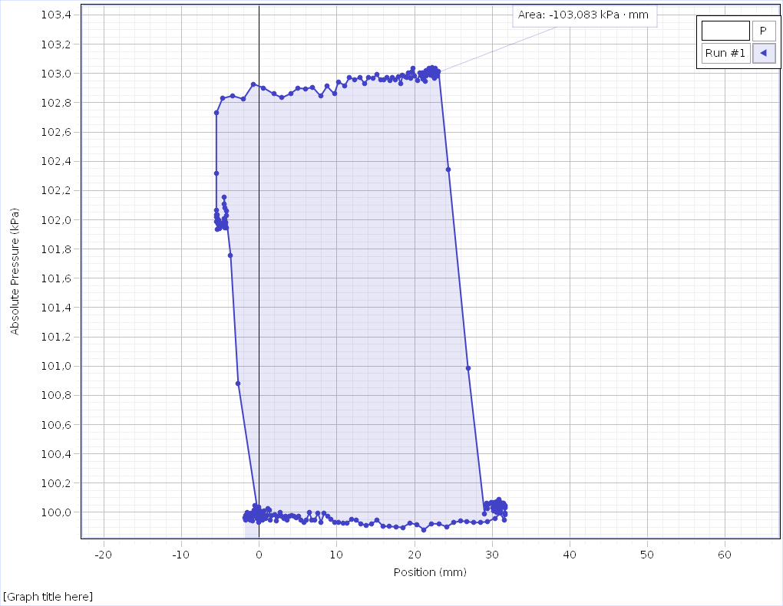
Position (mm) Run #1 | Absolute Pressure (kPa) Run #1 | Temperature (°C) Run #1 | Temperature (°C) Run #1
0,0000 | 99,991 | 63,95 | 5,4
0,0000 | 99,971 | 63,94 | 5,4
0,0000 | 99,962 | 63,94 | 5,4
0,0000 | 99,993 | 63,94 | 5,4
0,0000 | 99,980 | 63,93 | 5,4
0,0000 | 100,008 | 63,93 | 5,4
0,0000 | 100,015 | 63,92 | 5,4
0,0000 | 99,973 | 63,92 | 5,4
0,0000 | 100,004 | 63,91 | 5,4
0,0000 | 99,986 | 63,91 | 5,4
0,0000 | 99,997 | 63,90 | 5,4
0,0000 | 99,960 | 63,90 | 5,4
0,0000 | 99,991 | 63,89 | 5,4
0,0000 | 99,995 | 63,89 | 5,4
-0,0375 | 99,988 | 63,88 | 5,4
-0,0375 | 99,934 | 63,88 | 5,4
-0,0375 | 100,010 | 63,87 | 5,4
-0,0375 | 99,962 | 63,87 | 5,4
-0,0375 | 100,010 | 63,86 | 5,4
-0,0375 | 100,004 | 63,86 | 5,4
-0,0375 | 99,980 | 63,85 | 5,4
-0,0375 | 99,999 | 63,85 | 5,4
-0,0375 | 100,008 | 63,85 | 5,4
-0,0375 | 99,993 | 63,85 | 5,4
-0,0375 | 100,010 | 63,84 | 5,4
-0,2250 | 100,019 | 63,84 | 5,4
-2,7000 | 100,882 | 63,83 | 5,4
-3,6750 | 101,757 | 63,83 | 5,4
-4,5375 | 102,157 | 63,83 | 5,4
-4,4625 | 102,108 | 63,82 | 5,3
-4,4250 | 102,080 | 63,83 | 5,3
-4,2375 | 102,060 | 63,83 | 5,3
-4,2375 | 102,030 | 63,82 | 5,3
-4,2750 | 101,982 | 63,82 | 5,3
-4,2375 | 101,982 | 63,82 | 5,3
-4,2375 | 101,947 | 63,81 | 5,3
-4,3125 | 101,947 | 63,82 | 5,3
-4,3875 | 101,971 | 63,82 | 5,3
-4,4250 | 101,945 | 63,82 | 5,3
-4,5000 | 102,008 | 63,82 | 5,3
-4,5375 | 101,966 | 63,82 | 5,3
-4,6125 | 101,958 | 63,82 | 5,3
-4,6125 | 101,982 | 63,82 | 5,3
-4,6875 | 101,986 | 63,82 | 5,3
-4,7250 | 101,982 | 63,82 | 5,3
-4,7625 | 101,984 | 63,82 | 5,3
-4,8000 | 101,964 | 63,82 | 5,3
-4,8375 | 101,955 | 63,83 | 5,3
-4,8750 | 101,960 | 63,82 | 5,3
-4,9125 | 101,971 | 63,83 | 5,3
-4,9500 | 101,960 | 63,83 | 5,3
-4,9875 | 101,949 | 63,84 | 5,3
-5,0250 | 101,958 | 63,84 | 5,3
-5,0625 | 101,984 | 63,84 | 5,3
-5,1000 | 101,982 | 63,85 | 5,3
-5,1375 | 101,938 | 63,85 | 5,3
-5,1375 | 101,940 | 63,85 | 5,3
-5,2500 | 101,995 | 63,85 | 5,3
-5,2875 | 101,969 | 63,86 | 5,3
-5,2875 | 101,969 | 63,86 | 5,3
-5,3625 | 102,034 | 63,86 | 5,3
-5,3625 | 101,936 | 63,86 | 5,3
-5,4000 | 102,012 | 63,87 | 5,3
-5,4375 | 101,988 | 63,87 | 5,3
-5,4750 | 101,977 | 63,88 | 5,3
-5,4750 | 102,032 | 63,88 | 5,3
-5,4750 | 101,988 | 63,88 | 5,3
-5,5125 | 101,993 | 63,88 | 5,3
-5,5125 | 101,997 | 63,88 | 5,3
-5,5125 | 101,977 | 63,89 | 5,3
-5,5125 | 101,990 | 63,89 | 5,3
-5,5125 | 102,019 | 63,89 | 5,3
-5,5125 | 102,067 | 63,90 | 5,3
-5,5125 | 102,316 | 63,90 | 5,3
-5,5125 | 102,729 | 63,90 | 5,3
-4,7250 | 102,830 | 63,90 | 5,3
-3,4500 | 102,847 | 63,90 | 5,3
-2,0250 | 102,825 | 63,91 | 5,3
-0,7500 | 102,928 | 63,91 | 5,3
0,5625 | 102,902 | 63,91 | 5,3
1,8750 | 102,860 | 63,91 | 5,3
2,9250 | 102,834 | 63,92 | 5,3
4,0500 | 102,862 | 63,92 | 5,3
4,9875 | 102,900 | 63,92 | 5,3
6,0000 | 102,895 | 63,92 | 5,3
6,9000 | 102,906 | 63,92 | 5,3
7,9125 | 102,845 | 63,92 | 5,3
8,7375 | 102,913 | 63,92 | 5,3
9,6750 | 102,860 | 63,92 | 5,3
10,2000 | 102,943 | 63,92 | 5,3
11,0250 | 102,917 | 63,92 | 5,3
11,6250 | 102,974 | 63,92 | 5,3
12,3000 | 102,956 | 63,91 | 5,3
12,9375 | 102,974 | 63,91 | 5,3
13,5750 | 102,932 | 63,90 | 5,3
14,1000 | 102,974 | 63,90 | 5,3
14,6625 | 102,965 | 63,89 | 5,3
15,1125 | 102,996 | 63,88 | 5,3
15,6000 | 102,956 | 63,87 | 5,3
16,0125 | 102,956 | 63,85 | 5,3
16,4250 | 102,974 | 63,84 | 5,3
16,8375 | 102,952 | 63,83 | 5,3
17,1750 | 102,972 | 63,82 | 5,3
17,5500 | 102,956 | 63,82 | 5,3
17,8875 | 102,980 | 63,80 | 5,3
18,2250 | 102,930 | 63,79 | 5,3
18,4500 | 102,987 | 63,79 | 5,3
18,7875 | 102,980 | 63,78 | 5,3
19,0125 | 102,974 | 63,78 | 5,3
19,2375 | 103,005 | 63,77 | 5,3
19,4625 | 102,965 | 63,77 | 5,3
19,6500 | 103,011 | 63,77 | 5,3
19,8375 | 103,035 | 63,77 | 5,3
20,0250 | 102,985 | 63,77 | 5,3
20,2125 | 102,983 | 63,78 | 5,3
20,4000 | 102,954 | 63,78 | 5,3
20,5500 | 102,959 | 63,78 | 5,3
20,7000 | 103,007 | 63,78 | 5,3
20,8500 | 102,983 | 63,79 | 5,3
21,0000 | 103,002 | 63,79 | 5,3
21,1125 | 102,961 | 63,80 | 5,2
21,2250 | 103,005 | 63,79 | 5,3
21,3375 | 102,948 | 63,80 | 5,3
21,4500 | 102,983 | 63,81 | 5,3
21,5250 | 103,020 | 63,81 | 5,3
21,6750 | 102,996 | 63,82 | 5,3
21,7500 | 102,991 | 63,82 | 5,3
21,8625 | 103,009 | 63,83 | 5,3
21,9000 | 103,033 | 63,83 | 5,3
22,0125 | 103,035 | 63,83 | 5,3
22,0875 | 102,987 | 63,84 | 5,3
22,1250 | 103,024 | 63,84 | 5,3
22,2375 | 103,042 | 63,84 | 5,3
22,2750 | 103,029 | 63,85 | 5,3
22,3875 | 103,018 | 63,85 | 5,3
22,4625 | 102,976 | 63,85 | 5,3
22,5375 | 102,994 | 63,85 | 5,3
22,5750 | 102,965 | 63,85 | 5,3
22,6500 | 103,035 | 63,86 | 5,3
22,7250 | 103,020 | 63,86 | 5,3
22,7625 | 102,987 | 63,86 | 5,3
22,8375 | 102,998 | 63,86 | 5,3
22,8750 | 102,985 | 63,86 | 5,3
22,9125 | 103,005 | 63,85 | 5,3
22,9500 | 102,985 | 63,86 | 5,3
22,9875 | 103,005 | 63,86 | 5,3
23,0250 | 102,996 | 63,85 | 5,3
23,0625 | 103,007 | 63,86 | 5,3
23,1000 | 103,015 | 63,85 | 5,3
24,3750 | 102,342 | 63,85 | 5,3
26,8875 | 100,983 | 63,85 | 5,3
29,0250 | 99,988 | 63,86 | 5,3
29,1375 | 100,050 | 63,86 | 5,3
29,2875 | 100,065 | 63,86 | 5,3
29,4000 | 100,028 | 63,86 | 5,3
29,5500 | 100,058 | 63,86 | 5,3
29,6625 | 100,056 | 63,86 | 5,3
29,7375 | 100,058 | 63,86 | 5,3
29,8500 | 100,069 | 63,86 | 5,3
29,9625 | 100,061 | 63,86 | 5,3
30,0375 | 100,030 | 63,86 | 5,3
30,1500 | 100,013 | 63,86 | 5,3
30,2250 | 100,069 | 63,87 | 5,3
30,3000 | 100,052 | 63,87 | 5,3
30,3750 | 100,034 | 63,87 | 5,3
30,4500 | 100,054 | 63,87 | 5,3
30,5250 | 100,074 | 63,87 | 5,3
30,6000 | 99,999 | 63,86 | 5,3
30,6750 | 100,004 | 63,86 | 5,3
30,7125 | 100,063 | 63,86 | 5,3
30,7875 | 100,047 | 63,86 | 5,3
30,8250 | 100,026 | 63,86 | 5,3
30,9000 | 100,087 | 63,85 | 5,3
30,9375 | 100,061 | 63,84 | 5,3
31,0125 | 100,047 | 63,85 | 5,3
31,0500 | 100,069 | 63,84 | 5,3
31,0875 | 100,010 | 63,84 | 5,3
31,1625 | 100,045 | 63,83 | 5,3
31,2000 | 100,045 | 63,83 | 5,3
31,2375 | 100,043 | 63,83 | 5,3
31,2750 | 100,047 | 63,82 | 5,3
31,3125 | 100,061 | 63,82 | 5,3
31,3500 | 100,045 | 63,82 | 5,3
31,3875 | 100,032 | 63,82 | 5,3
31,4250 | 100,061 | 63,81 | 5,3
31,4625 | 100,037 | 63,81 | 5,3
31,5000 | 100,023 | 63,81 | 5,3
31,5375 | 100,039 | 63,81 | 5,3
31,5750 | 100,050 | 63,81 | 5,3
31,5750 | 100,052 | 63,80 | 5,3
31,6125 | 100,063 | 63,80 | 5,3
31,6125 | 100,039 | 63,80 | 5,3
31,6125 | 100,030 | 63,80 | 5,3
31,6500 | 100,021 | 63,80 | 5,3
31,6500 | 100,045 | 63,79 | 5,3
31,6500 | 100,039 | 63,79 | 5,3
31,6500 | 100,032 | 63,78 | 5,3
31,6500 | 99,986 | 63,78 | 5,3
31,6125 | 100,043 | 63,78 | 5,3
31,6125 | 99,993 | 63,78 | 5,3
31,5375 | 99,947 | 63,78 | 5,3
31,0500 | 99,993 | 63,77 | 5,3
30,3375 | 99,960 | 63,77 | 5,3
29,4000 | 99,936 | 63,76 | 5,3
28,5000 | 99,932 | 63,77 | 5,3
27,6000 | 99,929 | 63,76 | 5,3
26,7375 | 99,938 | 63,76 | 5,3
25,9125 | 99,940 | 63,76 | 5,3
25,0500 | 99,932 | 63,76 | 5,3
24,1500 | 99,901 | 63,76 | 5,3
23,1750 | 99,921 | 63,76 | 5,3
22,1625 | 99,923 | 63,76 | 5,3
21,2250 | 99,881 | 63,76 | 5,3
20,3250 | 99,916 | 63,76 | 5,3
19,3875 | 99,927 | 63,76 | 5,3
18,4875 | 99,897 | 63,76 | 5,3
17,5875 | 99,901 | 63,76 | 5,3
16,7625 | 99,903 | 63,76 | 5,3
15,9375 | 99,905 | 63,76 | 5,3
15,1875 | 99,947 | 63,76 | 5,3
14,4375 | 99,921 | 63,76 | 5,3
13,7625 | 99,910 | 63,76 | 5,3
13,0875 | 99,923 | 63,76 | 5,3
12,4875 | 99,945 | 63,76 | 5,3
11,8875 | 99,954 | 63,76 | 5,3
11,3250 | 99,925 | 63,76 | 5,2
10,7625 | 99,925 | 63,76 | 5,2
10,2375 | 99,929 | 63,76 | 5,2
9,7500 | 99,934 | 63,76 | 5,2
9,2625 | 99,951 | 63,76 | 5,1
8,8125 | 99,973 | 63,76 | 5,1
8,3625 | 99,993 | 63,76 | 5,1
7,9500 | 99,932 | 63,76 | 5,0
7,5750 | 99,995 | 63,76 | 5,0
7,1625 | 99,949 | 63,76 | 5,0
6,7875 | 99,949 | 63,76 | 5,0
6,4500 | 99,997 | 63,76 | 4,9
6,0750 | 99,947 | 63,76 | 4,9
5,7375 | 99,932 | 63,76 | 4,9
5,4000 | 99,949 | 63,76 | 4,9
5,1000 | 99,975 | 63,76 | 4,9
4,7625 | 99,962 | 63,76 | 4,8
4,4625 | 99,971 | 63,76 | 4,8
4,2000 | 99,978 | 63,76 | 4,8
3,9000 | 99,973 | 63,76 | 4,8
3,6375 | 99,949 | 63,76 | 4,7
3,3750 | 99,971 | 63,76 | 4,7
3,1500 | 99,956 | 63,75 | 4,7
2,8875 | 99,973 | 63,75 | 4,7
2,6625 | 99,997 | 63,75 | 4,7
2,4375 | 99,971 | 63,75 | 4,7
2,2125 | 99,940 | 63,76 | 4,6
2,0250 | 99,984 | 63,75 | 4,6
1,8375 | 99,984 | 63,75 | 4,6
1,6500 | 99,978 | 63,75 | 4,6
1,4625 | 99,949 | 63,75 | 4,6
1,2750 | 100,015 | 63,75 | 4,6
1,1250 | 100,023 | 63,74 | 4,6
0,9750 | 99,978 | 63,75 | 4,6
0,8250 | 99,958 | 63,75 | 4,6
0,6750 | 100,010 | 63,74 | 4,6
0,5625 | 99,991 | 63,75 | 4,6
0,4125 | 99,945 | 63,74 | 4,6
0,3000 | 99,980 | 63,74 | 4,5
0,1500 | 99,949 | 63,74 | 4,5
0,0375 | 99,988 | 63,74 | 4,5
-0,0750 | 100,034 | 63,74 | 4,5
-0,1875 | 100,002 | 63,74 | 4,5
-0,2625 | 99,960 | 63,74 | 4,5
-0,3750 | 99,984 | 63,74 | 4,5
-0,4500 | 99,980 | 63,73 | 4,5
-0,5625 | 100,045 | 63,73 | 4,5
-0,6375 | 100,017 | 63,73 | 4,5
-0,7125 | 99,973 | 63,73 | 4,5
-0,7875 | 99,984 | 63,73 | 4,5
-0,8625 | 99,940 | 63,73 | 4,5
-0,9375 | 99,988 | 63,73 | 4,5
-1,0125 | 99,975 | 63,72 | 4,5
-1,0875 | 99,993 | 63,73 | 4,5
-1,1625 | 99,949 | 63,73 | 4,5
-1,2000 | 99,971 | 63,72 | 4,5
-1,2750 | 99,958 | 63,72 | 4,5
-1,3125 | 99,975 | 63,72 | 4,5
-1,3875 | 99,964 | 63,72 | 4,4
-1,4250 | 99,962 | 63,72 | 4,4
-1,5000 | 99,978 | 63,71 | 4,4
-1,5375 | 99,969 | 63,71 | 4,4
-1,5750 | 99,997 | 63,71 | 4,4
-1,6125 | 99,956 | 63,71 | 4,4
-1,6875 | 99,969 | 63,71 | 4,4
-1,7250 | 99,949 | 63,71 | 4,4
-1,7625 | 99,978 | 63,70 | 4,4
-1,8000 | 99,975 | 63,69 | 4,4
-1,8375 | 99,962 | 63,69 | 4,4
-1,8750 | 99,973 | 63,70 | 4,4
-1,9125 | 99,971 | 63,69 | 4,4

6.merijumss
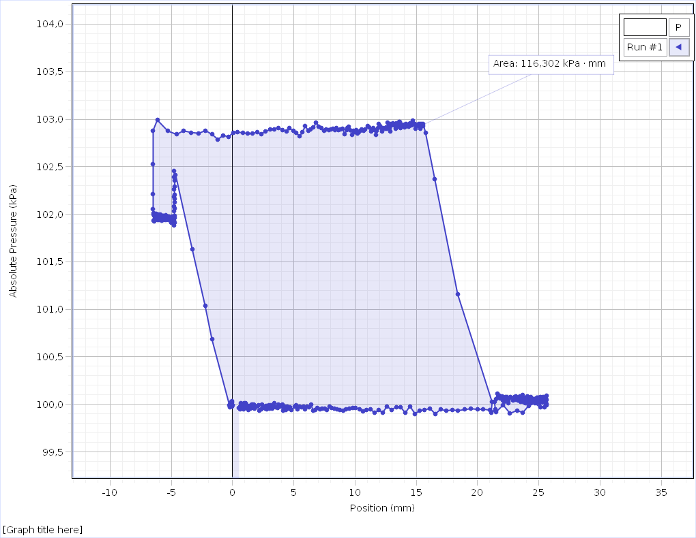
Position (mm) Run #1 | Absolute Pressure (kPa) Run #1 | Temperature (°C) Run #1 | Temperature (°C) Run #1
0,0000 | 99,991 | 62,26 | 5,4
0,0000 | 99,997 | 62,26
0,0000 | 99,975 | 62,26 | 5,4
-0,0375 | 99,995 | 62,25
-0,0375 | 99,991 | 62,26 | 5,4
-0,0375 | 99,984 | 62,26
-0,0375 | 99,982 | 62,26 | 5,4
-0,0750 | 99,975 | 62,26
-0,0750 | 100,019 | 62,26 | 5,4
-0,0750 | 99,993 | 62,26
-0,0750 | 99,980 | 62,26 | 5,4
-0,0750 | 100,037 | 62,27
-0,1125 | 99,980 | 62,27 | 5,4
-0,1125 | 99,999 | 62,27
-0,1125 | 99,999 | 62,27 | 5,4
-0,1125 | 100,004 | 62,27
-0,1500 | 99,986 | 62,27 | 5,4
-0,1500 | 99,978 | 62,28
-0,1500 | 99,967 | 62,28 | 5,4
-0,1500 | 99,984 | 62,27
-0,1500 | 99,975 | 62,27 | 5,4
-0,1875 | 100,017 | 62,28
-0,1875 | 100,002 | 62,28 | 5,4
-0,1875 | 99,995 | 62,28
-0,1875 | 99,995 | 62,28 | 5,4
-0,2250 | 99,967 | 62,28
-0,2250 | 99,984 | 62,29 | 5,4
-0,2250 | 99,973 | 62,28
-0,2625 | 99,958 | 62,28 | 5,4
-0,2625 | 99,993 | 62,29
-0,2625 | 99,986 | 62,29 | 5,4
-0,2625 | 99,988 | 62,29
-0,3750 | 99,993 | 62,29 | 5,4
-1,6875 | 100,683 | 62,29
-2,2500 | 101,040 | 62,29 | 5,4
-3,3000 | 101,634 | 62,29
-4,6500 | 102,412 | 62,29 | 5,4
-4,7625 | 102,454 | 62,29
-4,7625 | 102,460 | 62,29 | 5,4
-4,7625 | 102,388 | 62,29
-4,7250 | 102,358 | 62,29 | 5,4
-4,7250 | 102,294 | 62,30
-4,7625 | 102,264 | 62,29 | 5,4
-4,7250 | 102,207 | 62,30
-4,7250 | 102,165 | 62,30 | 5,4
-4,7625 | 102,183 | 62,30
-4,7250 | 102,124 | 62,30 | 5,4
-4,7625 | 102,082 | 62,30
-4,7250 | 102,058 | 62,30 | 5,4
-4,7625 | 102,034 | 62,30
-4,7250 | 101,986 | 62,30 | 5,4
-4,7625 | 102,001 | 62,30
-4,7250 | 101,962 | 62,30 | 5,4
-4,7625 | 101,936 | 62,30
-4,7250 | 101,912 | 62,30 | 5,3
-4,7625 | 101,886 | 62,30
-4,8000 | 101,901 | 62,30 | 5,3
-4,8750 | 101,958 | 62,30
-4,9500 | 101,977 | 62,30 | 5,3
-4,9500 | 101,936 | 62,30
-4,9875 | 101,914 | 62,30 | 5,3
-4,9875 | 101,931 | 62,30
-5,0625 | 101,960 | 62,30 | 5,3
-5,1000 | 101,973 | 62,31
-5,1000 | 101,953 | 62,31 | 5,3
-5,1375 | 101,960 | 62,30
-5,1375 | 101,951 | 62,31 | 5,3
-5,2125 | 101,940 | 62,30
-5,2500 | 101,973 | 62,30 | 5,3
-5,2875 | 101,951 | 62,30
-5,2875 | 101,969 | 62,30 | 5,3
-5,3250 | 101,936 | 62,30
-5,3250 | 101,940 | 62,31 | 5,3
-5,4000 | 101,960 | 62,30
-5,4375 | 101,990 | 62,30 | 5,3
-5,4375 | 101,984 | 62,30
-5,4750 | 101,966 | 62,30 | 5,3
-5,4750 | 101,942 | 62,30
-5,5125 | 101,953 | 62,30 | 5,3
-5,5125 | 101,951 | 62,30
-5,5500 | 101,931 | 62,30 | 5,3
-5,5500 | 101,938 | 62,30
-5,5875 | 101,953 | 62,30 | 5,3
-5,5875 | 101,977 | 62,30
-5,6250 | 101,938 | 62,30 | 5,3
-5,6625 | 101,984 | 62,30
-5,7000 | 101,951 | 62,30 | 5,3
-5,7000 | 101,986 | 62,30
-5,7375 | 101,986 | 62,29 | 5,3
-5,7750 | 101,942 | 62,29
-5,7750 | 101,971 | 62,29 | 5,3
-5,7750 | 101,971 | 62,29
-5,8125 | 101,931 | 62,29 | 5,3
-5,8500 | 101,969 | 62,29
-5,8875 | 101,975 | 62,29 | 5,3
-5,9250 | 101,975 | 62,28
-5,9250 | 101,995 | 62,28 | 5,3
-5,9625 | 101,960 | 62,28
-5,9625 | 101,990 | 62,28 | 5,3
-5,9625 | 101,964 | 62,28
-6,0000 | 101,942 | 62,28 | 5,3
-6,0375 | 101,999 | 62,28
-6,0375 | 101,955 | 62,28 | 5,3
-6,0750 | 101,988 | 62,27
-6,0750 | 101,962 | 62,28 | 5,3
-6,1125 | 101,942 | 62,27
-6,1125 | 101,951 | 62,27 | 5,3
-6,1125 | 101,997 | 62,27
-6,1500 | 102,001 | 62,27 | 5,3
-6,1875 | 101,995 | 62,26
-6,1875 | 101,982 | 62,26 | 5,3
-6,2250 | 101,986 | 62,26
-6,2250 | 102,004 | 62,26 | 5,3
-6,2625 | 101,975 | 62,25
-6,2625 | 102,006 | 62,25 | 5,3
-6,2625 | 101,955 | 62,25
-6,3000 | 101,984 | 62,25 | 5,3
-6,3000 | 101,990 | 62,25
-6,3000 | 101,995 | 62,25 | 5,3
-6,3375 | 101,984 | 62,25
-6,3375 | 101,999 | 62,25 | 5,3
-6,3375 | 101,955 | 62,24
-6,3750 | 101,993 | 62,24 | 5,3
-6,4125 | 101,990 | 62,24
-6,4125 | 102,006 | 62,24 | 5,3
-6,4125 | 101,923 | 62,23
-6,4125 | 101,982 | 62,23 | 5,3
-6,4125 | 101,962 | 62,23
-6,4125 | 101,979 | 62,23 | 5,3
-6,4125 | 101,938 | 62,22
-6,4500 | 101,999 | 62,23 | 5,3
-6,4500 | 101,979 | 62,22
-6,4500 | 101,929 | 62,22 | 5,3
-6,4500 | 102,014 | 62,22
-6,4875 | 102,052 | 62,22 | 5,3
-6,4875 | 102,213 | 62,21
-6,4875 | 102,530 | 62,21 | 5,3
-6,4875 | 102,882 | 62,21
-6,1500 | 102,991 | 62,21 | 5,3
-5,2875 | 102,876 | 62,20
-4,5750 | 102,841 | 62,20 | 5,3
-4,0125 | 102,878 | 62,20
-3,3750 | 102,860 | 62,20 | 5,3
-2,7750 | 102,852 | 62,19
-2,2125 | 102,880 | 62,19 | 5,3
-1,6875 | 102,841 | 62,18
-1,2000 | 102,788 | 62,18 | 5,3
-0,7500 | 102,832 | 62,18
-0,3375 | 102,812 | 62,18 | 5,3
0,0375 | 102,858 | 62,18
0,4125 | 102,862 | 62,17 | 5,3
0,8250 | 102,858 | 62,17
1,2375 | 102,847 | 62,17 | 5,3
1,6125 | 102,849 | 62,17
1,9875 | 102,862 | 62,16 | 5,3
2,3625 | 102,845 | 62,16
2,7000 | 102,873 | 62,16 | 5,3
3,0750 | 102,891 | 62,16
3,4125 | 102,895 | 62,16 | 5,3
3,7125 | 102,911 | 62,15
4,0500 | 102,889 | 62,15 | 5,3
4,3875 | 102,873 | 62,15
4,6500 | 102,904 | 62,15 | 5,3
4,9500 | 102,878 | 62,15
5,2125 | 102,856 | 62,15 | 5,3
5,4750 | 102,823 | 62,14
5,7000 | 102,862 | 62,14 | 5,3
5,9250 | 102,928 | 62,14
6,1875 | 102,880 | 62,14 | 5,3
6,3750 | 102,891 | 62,13
6,6000 | 102,915 | 62,13 | 5,3
6,8250 | 102,965 | 62,14
7,0500 | 102,924 | 62,13 | 5,3
7,2375 | 102,908 | 62,13
7,4625 | 102,876 | 62,13 | 5,3
7,6500 | 102,893 | 62,13
7,8375 | 102,884 | 62,13 | 5,3
8,0250 | 102,895 | 62,13
8,2125 | 102,902 | 62,13 | 5,3
8,3625 | 102,884 | 62,12
8,4750 | 102,904 | 62,12 | 5,3
8,6250 | 102,886 | 62,12
8,8125 | 102,891 | 62,12 | 5,3
9,0000 | 102,897 | 62,12
9,1500 | 102,841 | 62,12 | 5,3
9,3000 | 102,884 | 62,12
9,3750 | 102,908 | 62,12 | 5,3
9,4875 | 102,924 | 62,12
9,6000 | 102,884 | 62,12 | 5,3
9,7500 | 102,836 | 62,12
9,8625 | 102,882 | 62,11 | 5,3
9,9750 | 102,862 | 62,11
10,0875 | 102,884 | 62,11 | 5,3
10,2000 | 102,852 | 62,11
10,3125 | 102,865 | 62,11 | 5,3
10,4250 | 102,878 | 62,11
10,5375 | 102,891 | 62,11 | 5,3
10,6875 | 102,880 | 62,11
10,8000 | 102,891 | 62,11 | 5,3
10,9125 | 102,886 | 62,11
11,0250 | 102,930 | 62,12 | 5,3
11,1375 | 102,917 | 62,12
11,2875 | 102,871 | 62,11 | 5,3
11,3625 | 102,889 | 62,11
11,4750 | 102,911 | 62,11 | 5,3
11,5875 | 102,884 | 62,11
11,7000 | 102,834 | 62,11 | 5,3
11,7750 | 102,878 | 62,12
11,8500 | 102,904 | 62,12 | 5,3
11,9250 | 102,952 | 62,12
12,0375 | 102,926 | 62,12 | 5,3
12,1500 | 102,908 | 62,11
12,2250 | 102,869 | 62,12 | 5,3
12,2625 | 102,908 | 62,12
12,3375 | 102,902 | 62,12 | 5,3
12,4125 | 102,906 | 62,13
12,4875 | 102,900 | 62,12 | 5,3
12,5625 | 102,915 | 62,12
12,6000 | 102,897 | 62,12 | 5,3
12,6750 | 102,967 | 62,12
12,7500 | 102,928 | 62,13 | 5,3
12,8250 | 102,908 | 62,13
12,8625 | 102,869 | 62,13 | 5,3
12,9375 | 102,950 | 62,13
13,0125 | 102,937 | 62,13 | 5,3
13,0500 | 102,924 | 62,13
13,0875 | 102,959 | 62,13 | 5,3
13,1250 | 102,941 | 62,14
13,2000 | 102,941 | 62,14 | 5,3
13,2750 | 102,928 | 62,14
13,3125 | 102,900 | 62,14 | 5,3
13,3500 | 102,956 | 62,15
13,4250 | 102,932 | 62,14 | 5,3
13,4625 | 102,950 | 62,14
13,5375 | 102,921 | 62,15 | 5,3
13,5750 | 102,921 | 62,15
13,5750 | 102,972 | 62,15 | 5,3
13,6125 | 102,950 | 62,15
13,6500 | 102,970 | 62,15 | 5,3
13,7250 | 102,906 | 62,16
13,7625 | 102,926 | 62,16 | 5,3
13,8000 | 102,945 | 62,16
13,8375 | 102,943 | 62,16 | 5,3
13,8750 | 102,945 | 62,16
13,9125 | 102,941 | 62,17 | 5,3
13,9500 | 102,928 | 62,16
13,9875 | 102,941 | 62,17 | 5,3
14,0625 | 102,917 | 62,17
14,0625 | 102,943 | 62,17 | 5,3
14,1375 | 102,926 | 62,17
14,1750 | 102,948 | 62,18 | 5,3
14,2125 | 102,930 | 62,18
14,2500 | 102,915 | 62,18 | 5,3
14,2875 | 102,945 | 62,18
14,3625 | 102,921 | 62,19 | 5,3
14,4000 | 102,935 | 62,19
14,4375 | 102,932 | 62,19 | 5,3
14,4750 | 102,935 | 62,19
14,5125 | 102,954 | 62,20 | 5,3
14,5875 | 102,950 | 62,20
14,5875 | 102,932 | 62,20 | 5,3
14,6250 | 102,917 | 62,21
14,6625 | 102,932 | 62,21 | 5,3
14,7000 | 102,954 | 62,21
14,7000 | 102,985 | 62,21 | 5,3
14,7375 | 102,941 | 62,22
14,7750 | 102,950 | 62,22 | 5,3
14,8500 | 102,939 | 62,22
14,8500 | 102,935 | 62,22 | 5,3
14,8875 | 102,952 | 62,23
14,8875 | 102,948 | 62,23 | 5,3
14,9250 | 102,959 | 62,23
14,9625 | 102,902 | 62,24 | 5,3
15,0000 | 102,932 | 62,23
15,0375 | 102,928 | 62,24 | 5,3
15,0375 | 102,935 | 62,24
15,0750 | 102,945 | 62,24 | 5,3
15,0750 | 102,956 | 62,25
15,1125 | 102,950 | 62,25 | 5,3
15,1500 | 102,945 | 62,25
15,1875 | 102,945 | 62,26 | 5,3
15,2250 | 102,926 | 62,26
15,2250 | 102,948 | 62,26 | 5,3
15,2625 | 102,926 | 62,26
15,2625 | 102,937 | 62,27 | 5,3
15,3000 | 102,952 | 62,26
15,3000 | 102,965 | 62,27 | 5,3
15,3375 | 102,959 | 62,27
15,3375 | 102,900 | 62,27 | 5,3
15,3750 | 102,921 | 62,27
15,4125 | 102,924 | 62,28 | 5,3
15,4125 | 102,952 | 62,28
15,4500 | 102,943 | 62,28 | 5,3
15,4875 | 102,954 | 62,28
15,4875 | 102,950 | 62,28 | 5,3
15,5250 | 102,928 | 62,28
15,5250 | 102,941 | 62,28 | 5,3
15,5625 | 102,952 | 62,29
15,7500 | 102,858 | 62,29 | 5,3
16,5000 | 102,373 | 62,29
18,3750 | 101,158 | 62,29 | 5,3
21,1875 | 100,023 | 62,30
21,1125 | 99,914 | 62,29 | 5,3
21,4500 | 99,947 | 62,30
21,3750 | 100,028 | 62,30 | 5,3
21,4500 | 100,039 | 62,30
21,4875 | 100,054 | 62,30 | 5,3
21,6000 | 100,056 | 62,30
21,6375 | 100,113 | 62,31 | 5,3
21,7500 | 100,067 | 62,31
21,7875 | 100,089 | 62,31 | 5,3
21,8625 | 100,065 | 62,31
21,9000 | 100,074 | 62,31 | 5,3
21,9750 | 100,058 | 62,31
22,0125 | 100,087 | 62,31 | 5,3
22,0875 | 100,043 | 62,32
22,1250 | 100,067 | 62,31 | 5,3
22,2000 | 100,023 | 62,32
22,2375 | 100,028 | 62,32 | 5,3
22,3125 | 100,076 | 62,32
22,3500 | 100,056 | 62,33 | 5,3
22,4250 | 100,080 | 62,32
22,4625 | 100,056 | 62,33 | 5,3
22,5000 | 100,013 | 62,33
22,5375 | 100,037 | 62,33 | 5,2
22,5750 | 100,061 | 62,33
22,6500 | 100,052 | 62,33 | 5,3
22,6875 | 100,078 | 62,33
22,7250 | 100,065 | 62,33 | 5,2
22,7625 | 100,069 | 62,33
22,8000 | 100,082 | 62,33 | 5,3
22,8375 | 100,080 | 62,34
22,9125 | 100,043 | 62,34 | 5,2
22,9125 | 100,047 | 62,34
22,9875 | 100,078 | 62,34 | 5,2
22,9875 | 100,058 | 62,34
23,0625 | 100,050 | 62,35 | 5,2
23,1000 | 100,067 | 62,35
23,1375 | 100,087 | 62,35 | 5,2
23,1750 | 100,089 | 62,35
23,2125 | 100,050 | 62,35 | 5,2
23,2500 | 100,072 | 62,35
23,2875 | 100,039 | 62,35 | 5,2
23,3250 | 100,052 | 62,36
23,3625 | 100,058 | 62,35 | 5,2
23,4000 | 100,054 | 62,36
23,4375 | 100,032 | 62,36 | 5,2
23,4750 | 100,082 | 62,36
23,5125 | 100,028 | 62,36 | 5,2
23,5500 | 100,080 | 62,37
23,5875 | 100,067 | 62,37 | 5,2
23,5875 | 100,076 | 62,37
23,6625 | 100,078 | 62,36 | 5,2
23,6625 | 100,098 | 62,37
23,7000 | 100,045 | 62,37 | 5,2
23,7375 | 100,063 | 62,37
23,7750 | 100,021 | 62,37 | 5,2
23,7750 | 100,067 | 62,37
23,8125 | 100,037 | 62,37 | 5,2
23,8500 | 100,054 | 62,37
23,8875 | 100,034 | 62,37 | 5,2
23,9250 | 100,015 | 62,37
23,9250 | 100,006 | 62,37 | 5,2
23,9625 | 100,072 | 62,37
24,0000 | 100,074 | 62,37 | 5,2
24,0375 | 100,030 | 62,37
24,0375 | 100,058 | 62,38 | 5,2
24,0750 | 100,085 | 62,37
24,1125 | 100,030 | 62,38 | 5,2
24,1125 | 100,061 | 62,37
24,1500 | 100,026 | 62,37 | 5,2
24,1875 | 100,028 | 62,38
24,2250 | 100,054 | 62,37 | 5,2
24,2250 | 100,054 | 62,37
24,2625 | 100,028 | 62,37 | 5,2
24,3000 | 100,010 | 62,37
24,3000 | 100,063 | 62,37 | 5,2
24,3375 | 100,041 | 62,37
24,3750 | 100,080 | 62,36 | 5,2
24,4125 | 100,069 | 62,36
24,4125 | 100,061 | 62,37 | 5,2
24,4500 | 100,028 | 62,36
24,4875 | 100,054 | 62,36 | 5,2
24,4875 | 100,030 | 62,36
24,5250 | 100,045 | 62,36 | 5,2
24,5625 | 100,056 | 62,36
24,5625 | 100,047 | 62,36 | 5,2
24,6000 | 100,039 | 62,36
24,6375 | 100,058 | 62,36 | 5,2
24,6375 | 100,054 | 62,35
24,6750 | 100,021 | 62,36 | 5,2
24,7125 | 100,054 | 62,35
24,7125 | 100,047 | 62,35 | 5,2
24,7500 | 100,054 | 62,35
24,7875 | 100,030 | 62,34 | 5,2
24,7875 | 100,043 | 62,35
24,8250 | 100,067 | 62,34 | 5,2
24,8250 | 100,045 | 62,34
24,8625 | 100,067 | 62,33 | 5,2
24,9000 | 100,021 | 62,34
24,9000 | 100,037 | 62,34 | 5,2
24,9375 | 100,072 | 62,34
24,9375 | 100,019 | 62,33 | 5,2
24,9750 | 100,043 | 62,33
24,9750 | 100,067 | 62,32 | 5,2
25,0125 | 100,074 | 62,33
25,0125 | 100,054 | 62,33 | 5,2
25,0500 | 100,072 | 62,33
25,0500 | 100,069 | 62,32 | 5,2
25,0875 | 100,013 | 62,32
25,0875 | 100,065 | 62,32 | 5,2
25,1250 | 100,043 | 62,32
25,1250 | 100,076 | 62,32 | 5,2
25,1625 | 100,091 | 62,32
25,1625 | 100,052 | 62,32 | 5,2
25,2000 | 100,069 | 62,32
25,2000 | 100,072 | 62,31 | 5,2
25,2375 | 100,043 | 62,31
25,2375 | 100,047 | 62,31 | 5,2
25,2750 | 100,050 | 62,31
25,2750 | 100,039 | 62,30 | 5,2
25,3125 | 100,058 | 62,30
25,3125 | 100,017 | 62,31 | 5,2
25,3500 | 100,026 | 62,30
25,3500 | 100,078 | 62,30 | 5,2
25,3875 | 100,037 | 62,31
25,3875 | 100,045 | 62,30 | 5,2
25,4250 | 100,065 | 62,30
25,4250 | 100,058 | 62,30 | 5,2
25,4625 | 100,041 | 62,30
25,4625 | 100,045 | 62,30 | 5,2
25,4625 | 100,058 | 62,30
25,5000 | 100,054 | 62,30 | 5,2
25,5000 | 100,067 | 62,30
25,5375 | 100,041 | 62,30 | 5,2
25,5375 | 100,010 | 62,29
25,5750 | 100,034 | 62,30 | 5,2
25,5750 | 100,069 | 62,30
25,5750 | 100,058 | 62,30 | 5,2
25,6125 | 100,074 | 62,30
25,6125 | 100,047 | 62,30 | 5,2
25,6125 | 100,028 | 62,30
25,6125 | 100,067 | 62,30 | 5,2
25,6125 | 100,067 | 62,30
25,6125 | 100,063 | 62,30 | 5,2
25,6125 | 100,037 | 62,30
25,6125 | 100,008 | 62,31 | 5,2
25,6500 | 100,089 | 62,30
25,6500 | 99,993 | 62,30 | 5,2
25,6125 | 99,984 | 62,30
25,4625 | 99,971 | 62,29 | 5,2
25,1250 | 99,969 | 62,30
24,6750 | 100,010 | 62,30 | 5,2
24,1875 | 99,986 | 62,30
23,7000 | 99,914 | 62,30 | 5,2
23,2125 | 99,934 | 62,29
22,6500 | 99,905 | 62,30 | 5,2
22,0875 | 99,993 | 62,29
21,5250 | 99,921 | 62,30 | 5,2
21,0000 | 99,938 | 62,30
20,4750 | 99,949 | 62,29 | 5,2
19,9875 | 99,947 | 62,29
19,4625 | 99,954 | 62,30 | 5,2
18,9375 | 99,945 | 62,30
18,4125 | 99,934 | 62,30 | 5,2
17,9250 | 99,940 | 62,29
17,4375 | 99,932 | 62,29 | 5,2
16,9875 | 99,947 | 62,29
16,5375 | 99,899 | 62,29 | 5,2
16,1250 | 99,956 | 62,29
15,6750 | 99,943 | 62,29 | 5,2
15,2625 | 99,932 | 62,28
14,8875 | 99,901 | 62,28 | 5,2
14,4750 | 99,980 | 62,28
14,1000 | 99,910 | 62,29 | 5,2
13,7250 | 99,969 | 62,29
13,3500 | 99,971 | 62,28 | 5,2
12,9750 | 99,943 | 62,28
12,6000 | 99,978 | 62,28 | 5,2
12,2625 | 99,914 | 62,28
11,9250 | 99,938 | 62,28 | 5,2
11,5875 | 99,912 | 62,28
11,2500 | 99,947 | 62,29 | 5,2
10,9500 | 99,938 | 62,28
10,6500 | 99,925 | 62,28 | 5,2
10,3500 | 99,945 | 62,28
10,0500 | 99,964 | 62,28 | 5,2
9,7875 | 99,962 | 62,28
9,5250 | 99,958 | 62,28 | 5,2
9,2625 | 99,945 | 62,27
9,0375 | 99,936 | 62,28 | 5,2
8,7750 | 99,943 | 62,28
8,5500 | 99,945 | 62,28 | 5,1
8,3250 | 99,956 | 62,27
8,1000 | 99,960 | 62,28 | 5,1
7,9125 | 99,975 | 62,27
7,6875 | 99,938 | 62,28 | 5,1
7,5000 | 99,954 | 62,27
7,3125 | 99,954 | 62,27 | 5,0
7,1250 | 99,947 | 62,27
6,9375 | 99,962 | 62,27 | 5,0
6,7500 | 99,943 | 62,27
6,5625 | 99,932 | 62,27 | 5,0
6,4125 | 99,999 | 62,27
6,2250 | 99,967 | 62,27 | 5,0
6,0750 | 99,975 | 62,27
5,9250 | 99,951 | 62,27 | 4,9
5,7750 | 99,978 | 62,27
5,6250 | 99,967 | 62,27 | 4,9
5,4750 | 99,980 | 62,27
5,3250 | 99,945 | 62,27 | 4,9
5,2125 | 99,993 | 62,27
5,0625 | 99,975 | 62,27 | 4,9
4,9500 | 99,969 | 62,27
4,8000 | 99,940 | 62,27 | 4,8
4,6875 | 99,971 | 62,27
4,5750 | 99,956 | 62,27 | 4,8
4,4625 | 99,975 | 62,26
4,3500 | 99,938 | 62,26 | 4,8
4,2375 | 99,973 | 62,26
4,1250 | 99,936 | 62,26 | 4,8
4,0500 | 100,002 | 62,26
3,9375 | 99,973 | 62,26 | 4,7
3,8625 | 99,975 | 62,26
3,7500 | 99,997 | 62,26 | 4,7
3,6750 | 99,960 | 62,26
3,6000 | 99,960 | 62,25 | 4,7
3,4875 | 99,969 | 62,26
3,4125 | 100,015 | 62,25 | 4,7
3,3375 | 99,975 | 62,26
3,2625 | 99,958 | 62,26 | 4,7
3,1875 | 99,954 | 62,25
3,1125 | 99,988 | 62,25 | 4,7
3,0375 | 99,956 | 62,25
2,9625 | 99,991 | 62,25 | 4,6
2,8875 | 99,978 | 62,24
2,8125 | 99,947 | 62,25 | 4,6
2,7375 | 99,982 | 62,24
2,7000 | 99,958 | 62,24 | 4,6
2,6250 | 99,951 | 62,24
2,5500 | 99,956 | 62,25 | 4,6
2,5125 | 99,967 | 62,24
2,4375 | 99,960 | 62,24 | 4,6
2,4000 | 99,995 | 62,24
2,3250 | 99,949 | 62,24 | 4,6
2,2500 | 99,949 | 62,24
2,2125 | 99,945 | 62,23 | 4,6
2,1750 | 99,936 | 62,23
2,1000 | 99,988 | 62,23 | 4,6
2,0625 | 99,982 | 62,23
1,9875 | 99,995 | 62,23 | 4,6
1,9500 | 99,978 | 62,23
1,9125 | 99,984 | 62,23 | 4,6
1,8375 | 99,971 | 62,22
1,8000 | 99,984 | 62,22 | 4,5
1,7625 | 99,956 | 62,22
1,7250 | 99,999 | 62,22 | 4,5
1,6875 | 99,962 | 62,22
1,6125 | 99,995 | 62,23 | 4,5
1,5750 | 99,978 | 62,22
1,5375 | 99,999 | 62,22 | 4,5
1,5000 | 99,995 | 62,22
1,4625 | 99,958 | 62,21 | 4,5
1,4250 | 99,958 | 62,21
1,3875 | 99,984 | 62,22 | 4,5
1,3500 | 99,980 | 62,21
1,3125 | 99,938 | 62,21 | 4,5
1,2750 | 99,980 | 62,21
1,2375 | 99,984 | 62,21 | 4,5
1,2000 | 99,980 | 62,21
1,1625 | 99,964 | 62,21 | 4,5
1,1250 | 99,997 | 62,21
1,1250 | 99,967 | 62,21 | 4,5
1,0875 | 99,960 | 62,20
1,0500 | 100,010 | 62,21 | 4,5
1,0125 | 99,969 | 62,20
0,9750 | 99,973 | 62,20 | 4,5
0,9375 | 99,978 | 62,20
0,9375 | 100,013 | 62,20 | 4,5
0,9000 | 99,951 | 62,20
0,8625 | 99,951 | 62,20 | 4,5
0,8250 | 100,006 | 62,20
0,7875 | 99,997 | 62,20 | 4,5
0,7875 | 99,975 | 62,20
0,7500 | 99,954 | 62,20 | 4,5
0,7125 | 99,978 | 62,20
0,7125 | 99,973 | 62,20 | 4,5
0,6750 | 100,010 | 62,20
0,6375 | 99,951 | 62,19 | 4,5
0,6375 | 99,975 | 62,20
0,6000 | 99,978 | 62,19 | 4,5
0,5625 | 99,986 | 62,20
0,5625 | 99,982 | 62,19 | 4,5
0,5250 | 99,962 | 62,20
0,4875

7.merijums
Position (mm) Run #1 | Absolute Pressure (kPa) Run #1 | Temperature (°C) Run #1 | Temperature (°C) Run #1
0,0000 | 100,017 | 57,46 | 5,7
-0,2625 | 100,006 | 57,51 | 5,7
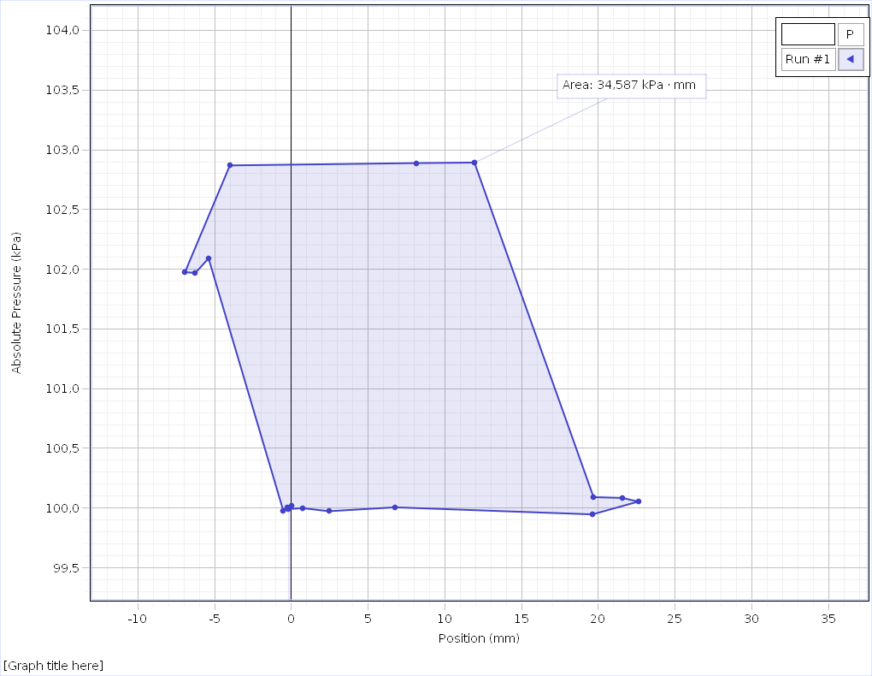
-0,5250 | 99,975 | 57,51 | 5,7
-5,4000 | 102,091 | 57,48 | 5,7
-6,2625 | 101,969 | 57,42 | 5,7
-6,9375 | 101,975 | 57,35 | 5,7
-4,0125 | 102,869 | 57,28 | 5,7
8,1375 | 102,889 | 57,56 | 5,7
11,9250 | 102,893 | 57,93 | 5,7
19,6875 | 100,091 | 58,09 | 5,7
21,5625 | 100,085 | 58,12 | 5,7
22,6125 | 100,054 | 58,13 | 5,7
19,6125 | 99,947 | 58,05 | 5,7
6,7500 | 100,006 | 57,90 | 5,7
2,4375 | 99,973 | 57,90 | 5,2
0,7125 | 99,999 | 57,91 | 4,8
-0,2250 | 99,991 | 57,93 | 4,6

